订单-单据信息
订单信息 | 界面展示
应收订单界面明细 | 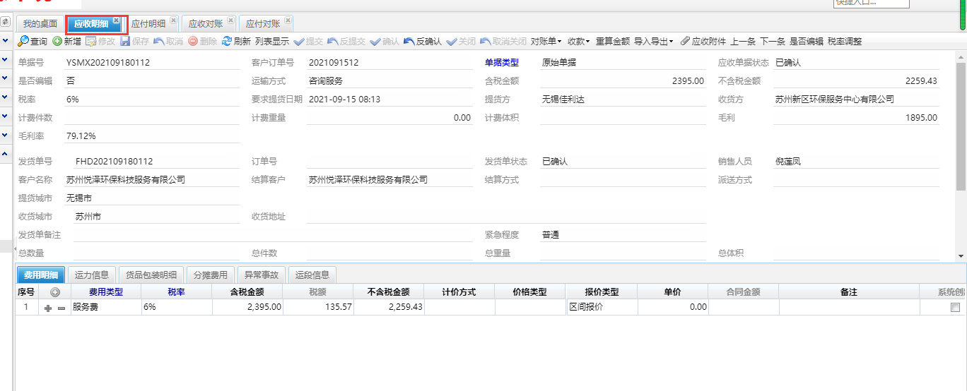

应收录入界面
 | 界面展示
应收录入界面
应收对账界面 | 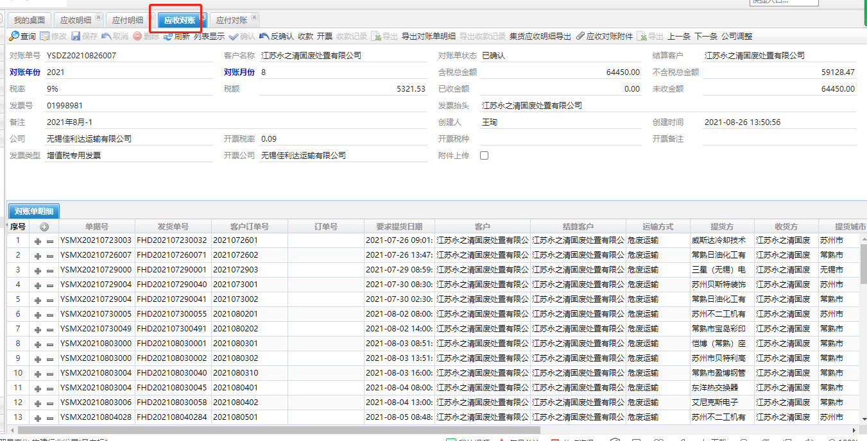

状态
提交方式 |  | 界面展示
应收状态
应收对账状态 | 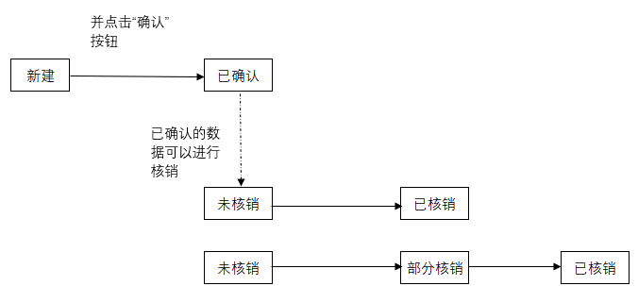 | 